新特效
←機智問答
←地板符文效果
↓一組符文參考（金和木的另見其他參考圖）
編號 | 分類 | 特效說明 | 特效參考圖(重精不重多) | 掛載部位 | loop | 備註 | 優先 | 申請者 | 美術確認 | 窗口確認 | 申請者確認
 |  | 需要類似機制問答的地板特效，種在場景的地板上，方便玩家在大型地圖可以溝通“來火區集合”，“先打水區”之類的 不用很閃亮 火的地板符文 | 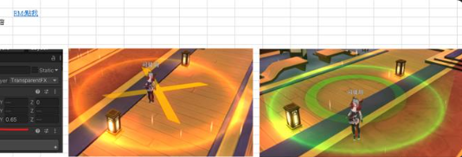 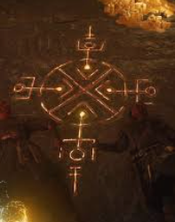 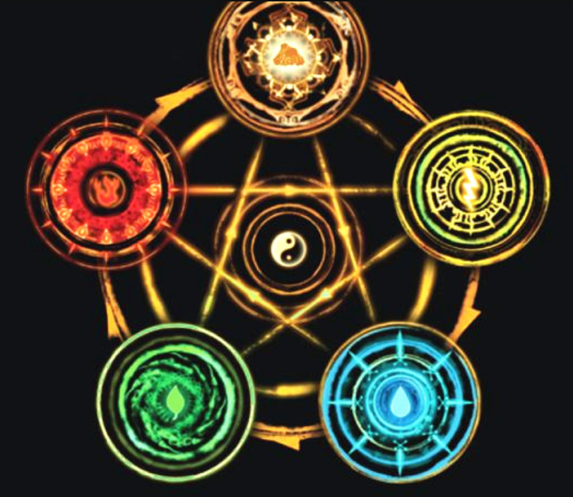 | 地板 | N
 |  | 水的地板符文 |  | 地板 | N
 |  | 金的地板符文 |  | 地板 | N
 |  | 木的地板符文 |  | 地板 | N
 |  | 土的地板符文 |  | 地板 | N

